7707
提 案 書

貼って収納マグネットポケット |  | 参考上代 | ¥300 | 販売価格
 |  | （税別） |  | （税別）
【JAN】 | 4562121889569
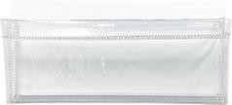 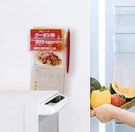 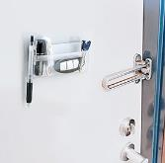 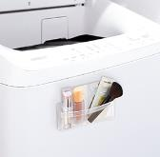 |  |  | 【商品番号】 7707-60 【本体サイズ】 125×20×60ｍｍ・26ｇ 【パッケージサイズ】 130×20×60ｍｍ・31ｇ 【個装形態】 ポリ袋入 【材質】 PVC・磁石 【入数】 240 【商品説明】 冷蔵庫や洗濯機に貼り付け可能！小物を収納できるポケット付き

